关系图
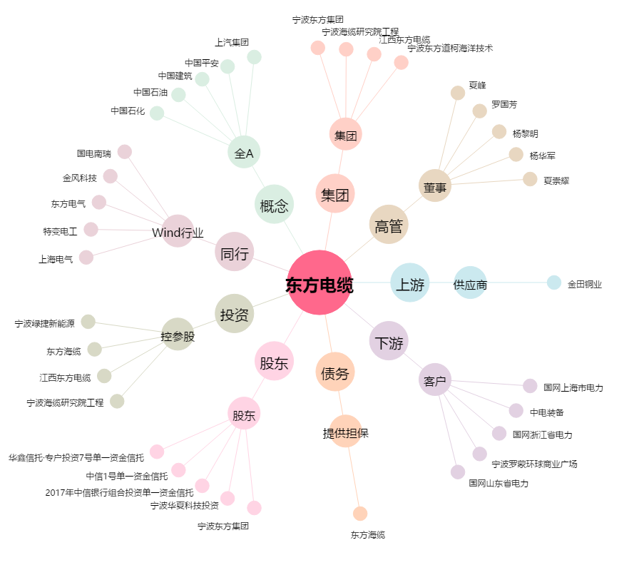
东方电缆[603606.SH] - 关系概览图

